Portada
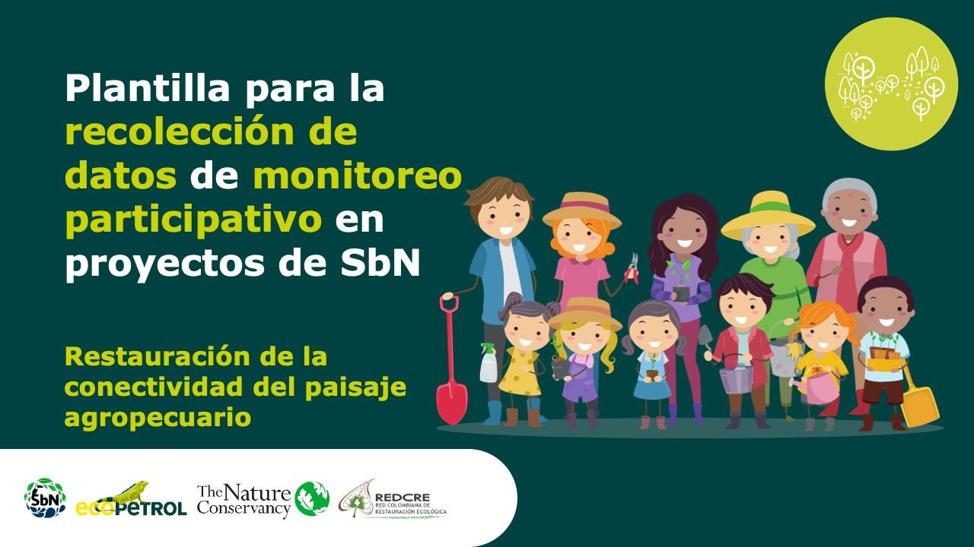

PlantiMonitoreo Participativo.xlsx

Forma correcta: Restauración de la conectividad del paisaje agropecuario

